2019_10_data
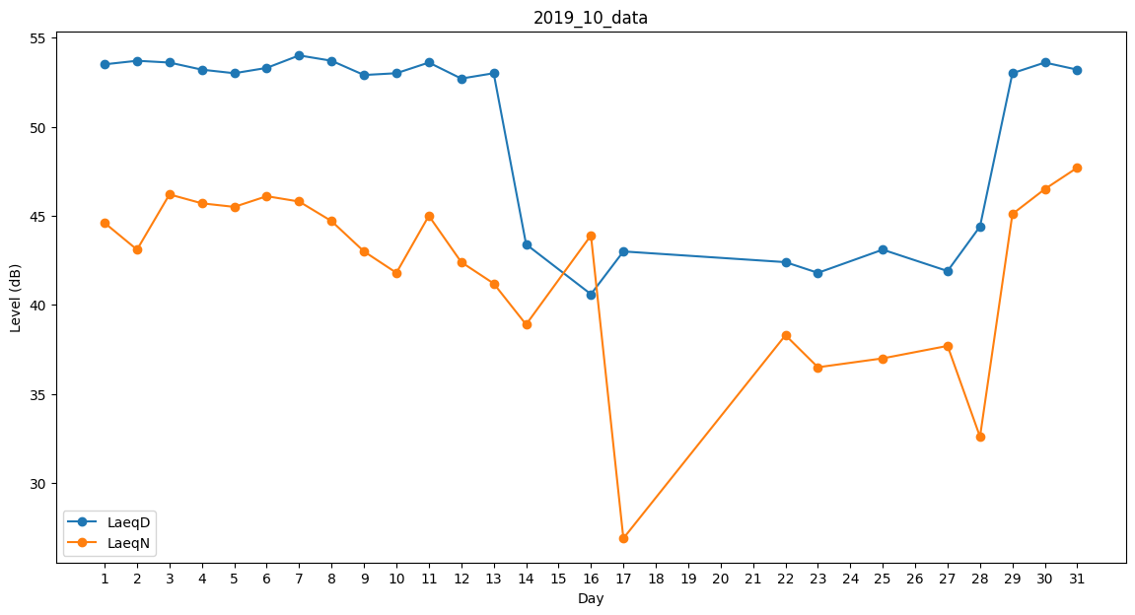
Day | LaeqD | LaeqN
1 | 53.5 | 44.6
2 | 53.7 | 43.1
3 | 53.6 | 46.2
4 | 53.2 | 45.7
5 | 53 | 45.5
6 | 53.3 | 46.1
7 | 54 | 45.8
8 | 53.7 | 44.7
9 | 52.9 | 43
10 | 53 | 41.8
11 | 53.6 | 45
12 | 52.7 | 42.4
13 | 53 | 41.2
14 | 43.4 | 38.9
15 | 0 | 0
16 | 40.6 | 43.9
17 | 43 | 26.9
18 | 0 | 0
19 | 41.8 | 0
20 | 43 | 0
21 | 42.4 | 0
22 | 42.4 | 38.3
23 | 41.8 | 36.5
24 | 37.4 | 0
25 | 43.1 | 37
26 | 42 | 0
27 | 41.9 | 37.7
28 | 44.4 | 32.6
29 | 53 | 45.1
30 | 53.6 | 46.5
31 | 53.2 | 47.7

